Rekapitulace 2017
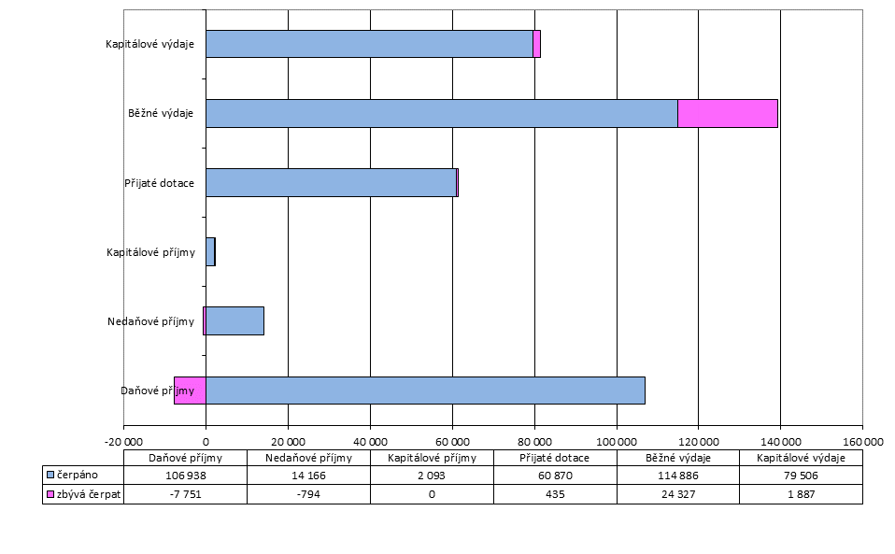
Rekapitulace hospodaření - 4. čtvrtletí 2017

Tř. | Text (tis.Kč) | Schv.rozp. 2017 | Plnění upraveného rozpočtu 2017
 |  |  | Upr.rozp. | Skut. | v % | Rozdíl
1 | Daňové příjmy | 87,333 | 99,187 | 106,938 | 107.8% | 7,751
2 | Nedaňové příjmy | 6,223 | 13,372 | 14,166 | 105.9% | 794
3 | Kapitálové příjmy | 28 | 2,093 | 2,093 | 100.0% | 0
4 | Přijaté dotace | 24,396 | 61,305 | 60,870 | 99.3% | -435
 | Příjmy celkem (P) | 117,980 | 175,956 | 184,067 | 104.6% | 8,110
5 | Běžné výdaje | 95,083 | 139,214 | 114,886 | 82.5% | -24,327
6 | Kapitálové výdaje | 52,282 | 81,394 | 79,506 | 97.7% | -1,887
 | Výdaje celkem (V) | 147,365 | 220,607 | 194,393 | 88.1% | -26,215
8 | Financování (F) | 29,385 | 44,651 | -7,771 | -17.4% | -52,422
Výsledek hospodaření (P-V) |  | -29,385 | -44,651 | -10,326 | - | -
Celkové saldo (P-V+F) |  | 0 | 0 | -18,097 | - | -

Pohledávky HČ 2017
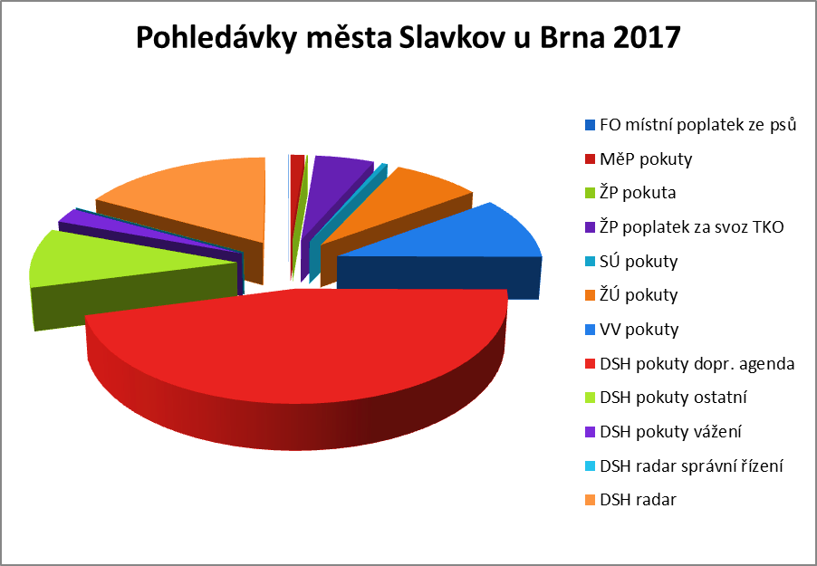
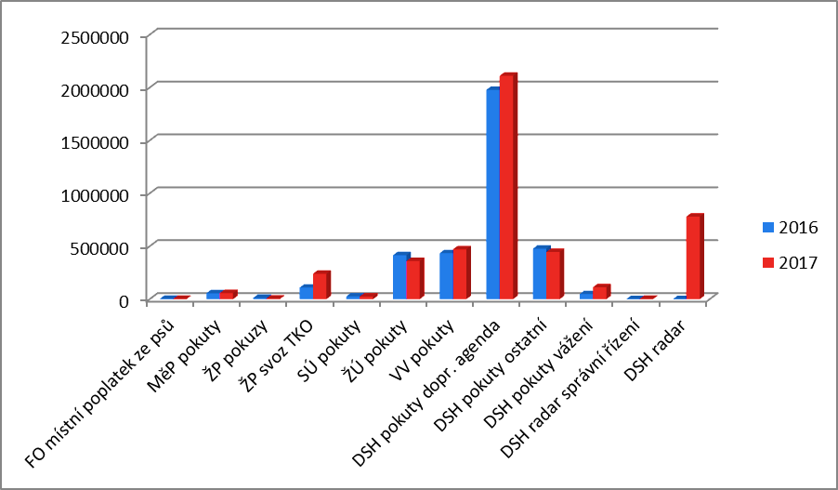
Vývoj stavu pohledávek města Slavkov u Brna 2017 v HČ (Kč)

Č.účtu | ORJ | Název | Zůstatek k | 2017 |  | Zůstatek k
 |  |  | 2016-12-31 | Přírůstek | Úbytek | 2017-12-31
315 0039 | FO | Místní poplatek ze psů | 1,125.00 | 140,103.00 | 139,959.00 | 1,269.00
315 0025 | FO | Pokuty - Městská policie | 55,091.00 | 8,000.00 | 7,000.00 | 56,091.00
 |  | Celkem FO | 56,216.00 | 148,103.00 | 146,959.00 | 57,360.00
315 0051 | ŽP | Pokuta | -10,000.00 | 31,500.00 | 26,800.00 | -5,300.00
315 0040 | ŽP | Poplatek za svoz TKO | 108,600.00 | 2,143,450.00 | 2,012,359.00 | 239,691.00
 |  | Celkem ŽP | 98,600.00 | 2,174,950.00 | 2,039,159.00 | 234,391.00
315 0050 | SÚ | Pokuty | 25,270.00 | 16,500.00 | 17,400.00 | 24,370.00
 |  | Celkem SÚ | 25,270.00 | 16,500.00 | 17,400.00 | 24,370.00
315 0027 | ŽÚ | Pokuty | 415,000.00 | 16,000.00 | 71,693.91 | 359,306.09
 |  | Celkem ŽÚ | 415,000.00 | 16,000.00 | 71,693.91 | 359,306.09
315 0049 | VV | Pokuty | 433,744.00 | 103,900.00 | 66,907.65 | 470,736.35
 |  | Celkem VV | 433,744.00 | 103,900.00 | 66,907.65 | 470,736.35
315 0002 | DSH | Pokuty - dopravní agenda | 1,977,632.91 | 736,300.00 | 603,050.34 | 2,110,882.57
315 0003 | DSH | Pokuty - ostatní | 476,742.05 | 50,500.00 | 81,474.00 | 445,768.05
315 0004 | DSH | Pokuty - vážení | 47,000.00 | 183,400.00 | 118,400.00 | 112,000.00
315 0005 | DSH | Pokuty - vyřazení auta | - | 4,000.00 | 4,000.00 | -
315 0006 | DSH | Pokuty - správní řízení - radar | - | 97,500.00 | 96,147.59 | 1,352.41
315 0026 | *DSH | Pokuty - úsekové měření | - | 7,640,100.00 | 6,860,596.95 | 779,503.05
 |  | Celkem DSH | 2,501,374.96 | 8,711,800.00 | 7,763,668.88 | 3,449,506.08
 |  | CELKEM POHLEDÁVKY | 3,530,204.96 | 11,171,253.00 | 10,105,788.44 | 4,595,669.52

*Komentář:
DSH - pokuty - úsekové měření - nezaplacené spadají do správního řízení a tyto předpisy pohledávek se ruší

VHČ pohledávky 2017
Grafické znázornění stavu pohledávek k 31.12.2017

Pohledávky |  | Před splatností | Po splatnosti
 |  |  | 30-90 dní | 90-360 dní | více jak 360 dní
Byty | 1,369,088.27 Kč | 157,879.99 Kč | 467,521.14 Kč | 428,749.64 Kč | 314,937.50 Kč
Nebytové prostory | 73,541.92 Kč | 4,175.06 Kč | 0.00 Kč | 0.00 Kč | 69,366.86 Kč
SC Bonaparte | 481,525.92 Kč | 91,749.13 Kč | 112,299.96 Kč | 0.00 Kč | 277,476.83 Kč
Poliklinika | 57,643.00 Kč | -33,180.00 Kč | 0.00 Kč | 0.00 Kč | 90,823.00 Kč
Teplo | 663,717.60 Kč | 640,501.86 Kč | 0.00 Kč | 0.00 Kč | 23,215.74 Kč
Správa | 242,231.30 Kč | 74,336.88 Kč | 0.00 Kč | 0.00 Kč | 167,894.42 Kč
Pozemky | 11,415.81 Kč | 11,415.81 Kč | 0.00 Kč | 0.00 Kč | 0.00 Kč
Ostatní | 165,199.99 Kč | 2,233.46 Kč | 15,279.00 Kč | 31,460.00 Kč | 116,227.53 Kč
Celkem | 3,064,363.81 Kč | 949,112.19 Kč | 595,100.10 Kč | 460,209.64 Kč | 1,059,941.88 Kč

Grafické znázornění stavu pohledávek k 31.12.2017

